奇華
107奇華月餅 訂購單
品名 | 圖片 | 商品介紹 | 市價 | 售價 (月餅8折 蛋捲鳳凰捲8.5折) | 數量 | 小計
精裝迷你禮盒(小8入) |  | 迷你純淨豆蓉月×2、迷你核桃鳳梨月×2、迷你欖仁棗泥月×2、迷你松仁蓮蓉月×2 保存期限：60天( 請見單品包裝標示 ) 禮盒規格：26.6㎝ × 14.6㎝ × 6.1㎝ | 850 | 680 |  | 0
迷你至尊禮盒(小4入) |  | 迷你純淨豆蓉月、迷你核桃鳳梨月、迷你欖仁棗泥月及迷你松仁蓮蓉月各一個 保存期限：60天( 請見單品包裝標示 ) 禮盒規格：14.7㎝ × 14.7㎝ × 4㎝ | 450 | 360 |  | 0
雙黃白蓮蓉禮盒 |  | 雙黃白蓮蓉月×4 保存期限：60天( 請見單品包裝標示 ) 禮盒規格：20.8㎝ × 20.8㎝ × 6㎝ | 1200 | 960 |  | 0
富貴中秋禮盒 |  | 雙黃蓮蓉月×1、雙黃棗泥月×1、伍仁金腿月×1、蛋黃豆沙月×1保存期限：60天( 請見單品包裝標示 ) 禮盒規格：20.8㎝ × 20.8㎝ × 6㎝ | 1170 | 936 |  | 0
幸運中秋禮盒 |  | 純淨蓮蓉月×1、純淨棗泥月×1、正紅豆沙月×1、核桃鳳梨月×1保存期限：60天( 請見單品包裝標示 ) 禮盒規格：20.8㎝ × 20.8㎝ × 6㎝ | 1065 | 852 |  | 0
金袍錦盒 | 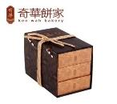 | 四黃蓮蓉月×1、四黃棗泥月×1、四黃豆沙月×1、雙黃蓮蓉月×1、雙黃白蓮蓉月×1、雙黃伍仁金腿月×1 保存期限：60天( 請見單品包裝標示 ) 禮盒規格：22.2㎝ × 12.5㎝ × 17㎝ | 2200 | 1760 |  | 0
金裝錦盒 | 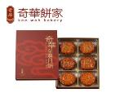 | 雙黃蓮蓉月×1、雙黃棗泥月×1、伍仁金腿月×1、蛋黃豆蓉月×1、正紅豆沙月×1、核桃鳳梨月×1 保存期限：60天( 請見單品包裝標示 ) 禮盒規格：28.7㎝ × 21.2㎝ × 5㎝ | 1675 | 1340 |  | 0
八星聚寶禮盒 | 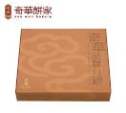 | 禮盒內容： 雙黃蓮蓉月×1、雙黃棗泥月×1、迷你純淨豆蓉月×2、迷你伍仁金腿月×2、迷你核桃豆沙月×2 保存期限：60天( 請見單品包裝標示 ) 禮盒規格：28.5㎝ × 28㎝ × 6㎝ | 1300 | 1040 |  | 0
金裝迷你禮盒(小12入) | 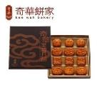 | 迷你伍仁金腿月×3、迷你核桃豆沙月×3、迷你核桃鳳梨月×3、迷你松仁蓮蓉月×3 保存期限：60天( 請見單品包裝標示 ) 禮盒規格：27.2㎝ × 21.3㎝ × 6㎝ | 1200 | 960 |  | 0
蛋黃奶皇禮盒 | 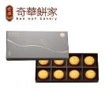 | 迷你蛋黃奶皇月×8 保存期限：60天( 請見單品包裝標示 ) 禮盒規格：30㎝ × 19㎝ × 4㎝ | 920 | 736 |  | 0
奶皇迎月禮盒 | 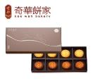 | 迷你蛋黃奶皇月×4、迷你白蓮蓉月×4 保存期限：60天( 請見單品包裝標示 ) 禮盒規格：30㎝ × 19㎝ × 4㎝ | 890 | 712 |  | 0
奇華小蛋捲(香港進口版) |  | 香脆雞蛋捲 340g 備有原味 / 芝麻 / 咖啡等三款可挑選 保存期限： 6 個月( 請見單品包裝標示 ) 禮盒規格： 17.5㎝ × 17.5㎝ × 10.3㎝ | 420 | 357 |  | 0
奇華肉鬆鳳凰捲 | 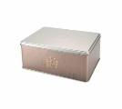 | 肉鬆：肉鬆鳳凰捲12包。 保存期限： 4 個月( 請見單品包裝標示 ) 禮盒規格： 24㎝ × 17.5㎝ × 12㎝ | 530 | 450.5 |  | 0
 |  | 合計 |  |  | 0 | 0
＊凡於指定日期預購任何中秋月餅，即可享以下折扣優惠： ◎9月10日前預購月餅：8折 / 蛋捲、鳳凰捲8.5折
注意事項： 一、所有產品以台幣結算。 二、惠顧台幣$10,000或以上，即享免費送貨服務( 限台灣本島地區 )，原台南市購買滿$5000免運費。未達門檻，福利部下單後，廠商估算運費後，另行通知，1箱運費160元，外加一筆50元貨到付款手續費。 三、因應近年三節宅配業者於節慶前夕已不提供指定日期到貨之服務，改採路順方式配貨，僅保證節慶前到貨。為避免耽誤您既定行程，建議指定收件日期至少為節慶前２週之日期。（2018年中秋節為9月24日）

訂購資訊
公司名稱：
統一編號：
二聯發票/三聯發票：
配送地址：
訂購人：
手機：
電話：
傳真：
送貨日期：
送貨時間：上午/下午
付款方式： | 門市付款/貨到付款
備註：

伊莎貝爾
107伊莎貝爾月餅 訂購單
品名 | 圖片 | 商品介紹 | 市價 | 售價 | 數量 | 小計
月之皎潔(三層) | 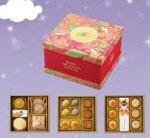 | 上層：黃金中月-奶黃鳳梨+牛軋糖小盒+油皮中月-晶沙酥+杏仁芒果塔*2+起士魔法棒 中層：田字4入-玉兔酥(紫薯山藥*2+養生地瓜*2)+2入烏沙蛋黃酥+3入港式小月(XO干貝+北海道蓮蓉+香菇魯肉) 下層：3入-鮮饌綠豆椪+蒟蒻果凍大盒(葡萄*2+芒果*2+水蜜桃*2)+3入丹波酥(奶黃) 尺寸：L27cm*W25.5cm*H16.9cm | 1380 | 897 |  | 0
月之飛揚(三層) | 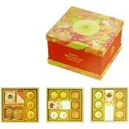 | 上層：藍莓甜心*3+土鳳梨酥+羅勒核果貝迪特*2+3入-鮮饌綠豆椪 中層：2入-桃山小月(椰漿奶蓉+洛神烏龍茶)+ 蒟蒻果凍中盒(葡萄*2+水蜜桃*2)+2入-杏仁小月餅+3入港式小月(XO干貝+北海道蓮蓉+香菇魯肉) 下層：3入-螺旋酥-抹茶冰沙+(法點酥-奶油*4+法點酥-咖啡切片*4)大盒+3入覆盆子乳酪酥 尺寸：L27cm*W25.5cm*H16.9cm | 1200 | 780 |  | 0
月之巧倩 |  | 2入烏沙蛋黃酥+2入-鮮饌綠豆椪+3入-桃山小月(椰漿奶蓉+洛神烏龍茶*2)+港式大月(棗泥桂圓枸杞)+ 起士魔法棒+3入港式小月(XO干貝+北海道蓮蓉+香菇魯肉)+ 蒟蒻果凍(葡萄*2+水蜜桃*2)+(椰奶香絲*2+千層派-方塊奶油*3)盒+藍莓甜心*3+土鳳梨酥+2入蘋果乳酪酥+嘉莉朵-芒果*3 尺寸：L56cm*W31cm*H5.3cm | 1090 | 708.5 |  | 0
月之秋韻 |  | 3入港式小月(XO干貝+北海道蓮蓉+香菇魯肉)+ 港式大月(棗泥桂圓枸杞)+ 起士魔法棒+3入覆盆子乳酪酥+2入滷肉綠豆椪+2入Q心酥-芋頭麻糬+香蕉茜果+花漾法點酥*3+2入烏沙蛋黃酥+杏仁芒果塔*2 尺寸：L56cm*W31cm*H5.3cm | 910 | 591.5 |  | 0
月之霞光 | 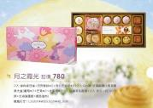 | 3入滷肉綠豆椪+巧克鬆餅*2+杏仁芒果塔*2+3入Q心酥-芋頭麻糬+蒟蒻果凍大盒(葡萄*2+芒果*2+水蜜桃*2)+ 3入蘋果乳酪酥+3入港式小月(XO干貝+北海道蓮蓉+香菇魯肉) 尺寸：L53cm*W25.5cm*H5.3cm | 780 | 507 |  | 0
月之晶瑩(蛋奶素) | 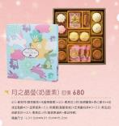 | 月之晶瑩(奶蛋素) 訂價680 2入-鮮果月(荔枝椰果+水蜜桃椰果)+2入-素港式小月(伯爵葡萄+杏仁摩卡)+ 花漾法點酥*3+金蕉茗果+2入熊寶寶(鳳凰核桃)+芒果嘉利朵*3+2入-素油皮(純綠豆沙)+2入-素港式小月(香菇素滷肉+棗泥核桃) 尺寸：L31.5cm*W31.5cm*H5.2cm | 680 | 442 |  | 0
月之旋律 | 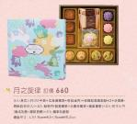 | 3入港式小月(XO干貝+北海道蓮蓉+香菇魯肉)+玫瑰藍莓鳳梨酥*2+法香酥-原味奶油(5入)+3入-鮮果段(藍莓椰果+水蜜桃椰果+鳳梨椰果)+2入-和生小月(義式乳酪+羅勒香腸)+2入-蘋果乳酪 尺寸：L31.5cm*W31.5cm*H5.2cm | 660 | 429 |  | 0
月之依戀 | 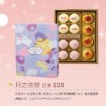 | 田字4入-紅豆起士酥+田字4入-Q心酥(芋頭麻糬)+4入-烏沙蛋黃酥 尺寸：L23.4cm*W30.5cm*H5.2cm | 530 | 344.5 |  | 0
月之曉夢 | 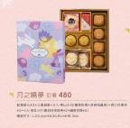 | 藍莓甜心*2+土鳳梨酥+2入桃山小月(椰漿奶蓉+洛神烏龍茶)+杏仁芒果塔*2+4入-港式小月(棗泥桂花核桃*2+鹹香豆蓉*2) 尺寸：L23.4cm*W30.5cm*H5.2cm | 480 | 312 |  | 0
月之曼舞 | 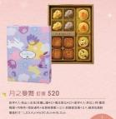 | 田字4入-桃山小玉兔(紫薯山藥*2+養生地瓜*2)+田字4入-港式小月(椰漿咖哩+肉骨茶+香菇滷肉+伯爵茶椰果)+2入-鮮饌綠豆椪+2入-蘋果乳酪酥 尺寸：L23.4cm*W30.5cm*H5.2cm | 520 | 338 |  | 0
水果流芯珍餅(鐵盒) | 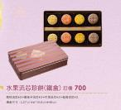 | 荔枝流芯*2+覆盆子流芯*2+芒果流芯*2+藍莓流芯*2 尺寸：L27cm*W16.5cm*H6cm | 700 | 490 |  | 0
南法風情禮盒 | 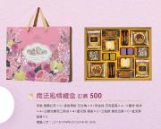 | 手製-錫蘭紅茶*6+香榭薄餅-巧杏角*8+貝迪特-巧克藍莓*4+卡蕾特-咖啡*4+白蘭地葡萄三明治*4+星采酥-鳳梨*2+法點酥-雙色芝麻*6+星采酥-藍莓*2 尺寸：L37.5cm*W29.5cm*H6.3cm | 500 | 350 |  | 0
晶莎酥(9入)(限9/15起出貨) | 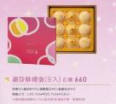 | 現烤9入晶莎酥90g(御膳晶沙*6+晶露松子*3) 尺寸：L30.7cm*W30.7cm*H5.5cm | 660 | 462 |  | 0
台灣土鳳梨酥(16入) | 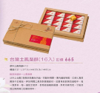 | 原味土鳳梨酥*16 尺寸：L37.5cm*W25.3cm*H6cm | 665 | 465.5 |  | 0
綜合星采酥禮盒B | 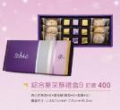 | 杏仁芒果塔*6+星采酥(鳳梨*6+藍莓*3) 尺寸：L38.7cm*W17.5cm*H5.2cm | 400 | 280 |  | 0
綜合星采酥禮盒A | 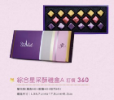 | 星采酥(鳳梨*6+藍莓*6+桂花*5) 尺寸：L38.7cm*W17.5cm*H5.2cm | 360 | 252 |  | 0
諾爵特牛軋糖 |  | 牛奶杏仁牛軋糖250G 尺寸：L12.3cm*W8.3cm*H23.5cm | 230 | 184 |  | 0
 |  | 合計 |  |  | 0 | 0
＊凡於9月10日前預購任何中秋月餅，即可享以下折扣優惠： 一、月餅全系列：6.5折 二、酥類(金莎酥、星彩酥、南法風情、水果流芯珍餅)：7折 三、蛋捲、牛軋糖：8.5折

注意事項： 一、所有產品以台幣結算。 二、惠顧台幣$10,000或以上，即享免費送貨服務( 限台灣本島地區 )，原台南市購買滿$5000免運費。未達門檻，福利部下單後，廠商估算運費後，另行通知，1箱運費160元，外加一筆50元貨到付款手續費。 三、因應近年三節宅配業者於節慶前夕已不提供指定日期到貨之服務，改採路順方式配貨，僅保證節慶前到貨。為避免耽誤您既定行程，建議指定收件日期至少為節慶前２週之日期。（2018年中秋節為9月24日）

訂購資訊
公司名稱：
統一編號：
二聯發票/三聯發票：
配送地址：
訂購人：
手機：
電話：
傳真：
送貨日期：
送貨時間：上午/下午
付款方式： | 門市付款/貨到付款
備註：

皇樓
107皇樓月餅 訂購單
品名 | 圖片 | 商品介紹 | 市價 | 售價 | 數量 | 小計
龍呈之月【錦盒限量款】 | 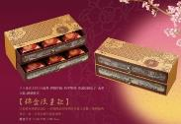 | 六入港式大月(XO蛋黃+御膳珍鮑+奶蓉雙黃+棗泥桂圓松子+金華火腿+鳳梨椰果) 尺寸：L36.5cm*W14cm*H14cm | 1580 | 1027 |  | 0
皇極之月(三層) |  | 上層：港式大月(XO蛋黃+棗泥桂圓松子)+太妃牛奶糖*5+手製-皇家紅茶*3+鳳黃酥*2 中層：田字4入-港式小月(XO干貝+北海道蓮蓉+鳳梨椰果+香菇滷肉)+2入-烏沙黃酥+3入-乳酪酥(蘋果) 下層：3入-滷肉綠豆椪+蒟蒻果凍大盒(青梅*3+荔枝*3)+3入-清仔小月(海苔柴魚*2+紅豆蜜果) 尺寸：L27cm*W25.5cm*H16.9cm | 1380 | 897 |  | 0
永壽之月 | 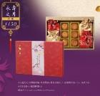 | 四入港式大月(御膳珍鮑+奶蓉雙黃+棗泥桂圓松子+京燉肉骨茶)+6入-港式小月(桂花烏龍*3+鳳梨椰果*3) 尺寸：L38.5cm*W26.5cm*H5.8cm | 1150 | 747.5 |  | 0
太和之月(雙層) | 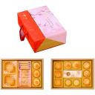 | 上層：港式大月(御膳珍鮑+鳳梨椰果)+(巧語果香*4+手製-甘橘椰子*4)+3入-鮮饌綠豆椪 下層：3入-港式小月(咖哩滷肉+北海道蓮蓉+酒釀桂圓)+2入-烏沙蛋黃酥+蒟蒻果凍中盒 (青梅*2+荔枝*2)+2入-黃金小月(咖啡橙絲+紅茶檸檬)+ 3入-清仔小月(海苔柴*2+紅豆 蜜栗) 禮盒尺寸：34㎝ × 24.5㎝ × 11㎝ | 1050 | 682.5 |  | 0
奉天之月 |  | 四入港式大月(干貝蟹黃+棗泥桂圓松子+鳳梨椰果+御膳珍鮑) 尺寸：L20.7cm*W20.7cm*H5.8cm | 790 | 513.5 |  | 0
承恩之月 | 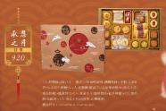 | 2入-鮮饌綠豆椪+2入-港式小月(咖哩滷肉+酒釀桂圓)+手製-皇家紅茶*3+太妃牛奶糖*5+2入-乳酪酥(覆盆子)+皇家椰奶酥*3+港式大月(棗泥核桃)+鳳黃酥*2+2入-黃金小月(咖啡橙絲+紅茶檸檬)+2入-紫妍酥(烏龍茶)+2入-港式小月(肉骨茶+山藥椰蓉) 尺寸：L47cm*W31.5cm*H5.3cm | 920 | 598 |  | 0
御福之月 | 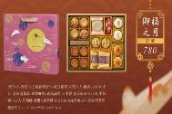 | 田字4入-菁仔小月(海苔柴魚*2+紅豆蜜栗*2)+田字4入-港式小月(XO干貝+北海道蓮蓉+鳳梨椰果+香菇滷肉)+手製-皇家紅茶*3+太妃牛奶糖*5+2入-乳酪酥(蘋果)+鳳黃酥*2+2入滷肉綠豆椪+2入-烏沙蛋黃酥 尺寸：L37.5cm*W32.5cm*H6cm | 780 | 507 |  | 0
圓明之月 | 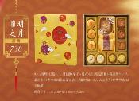 | 3入-鮮饌綠豆椪+2入-丹波酥(栗子)+港式大月(棗泥核桃)+鳳黃酥*2+3入-港式小月(咖哩滷肉+北海道蓮蓉+酒釀桂圓)+2入-黃金小月(咖啡橙絲+紅茶檸檬) 尺寸：L31.5cm*W31.5cm*H5.2cm | 730 | 474.5 |  | 0
武英之月 | 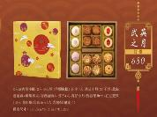 | 2入滷肉晶沙酥+2入-Q心酥(芋頭麻糬)+田字4入-港式小月(XO干貝+北海道蓮蓉+鳳梨椰果+香菇滷肉)+田字4入-青仔小月(海苔柴魚*2+紅豆蜜栗*2)+2入-紫研酥(烏龍茶)+2入-乳酪酥(覆盆子) 尺寸：L31.5cm*W31.5cm*H5.2cm | 680 | 442 |  | 0
禾豐之月 | 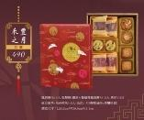 | 鳳黃酥*2+2入-乳酪酥(蘋果)+蔓越莓鳳梨酥*2+2入-清仔小月(紅豆蜜栗+海苔柴魚)+2入-港式小月(咖哩滷肉+酒釀桂圓) 尺寸：L25.5cm*W30.5cm*H5.3cm | 490 | 318.5 |  | 0
凌閣之月(蛋奶素) | 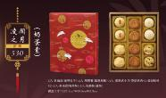 | 2入-素油皮(咖哩松子)+2入-熊寶寶(鳳凰核桃)+4入-素港式小月(香菇素肉*2+棗泥核桃*2)+2入-素油皮(綠茶酥)+2入-乳酪酥(蘋果) 尺寸：L25.5cm*W30.5cm*H5.3cm | 530 | 371 |  | 0
咸安之月 | 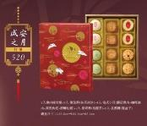 | 2入滷肉綠豆椪+2入-螺旋酥(抹茶冰沙)+4入-港式小月(蘑菇滷肉+咖哩滷肉+棗泥枸杞+酒釀桂圓)+2入-紫研酥(烏龍茶)+2入-乳酪酥(覆盆子) 尺寸：L25.5cm*W30.5cm*H5.3cm | 520 | 364 |  | 0
綜合綠豆椪 (9/14起出貨) | 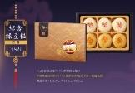 | 90公克奶香綠豆椪*3+90公克鮮饌綠豆椪*3 尺寸：L32.7cm*W22.8cm*H5.3cm | 390 | 273 |  | 0
綜合蛋黃酥 (9/14起出貨) |  | 60公克晶沙肉酥蛋黃酥*4+60公克烏豆沙蛋黃酥*8 尺寸：L31cm*W27cm*H5.3cm | 660 | 462 |  | 0
奶皇旺萊酥(鐵盒) | 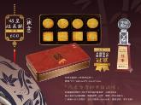 | 奶黃土鳳梨*4+椰漿無花果*4 尺寸：L26.5cm*W14.5cm*H6cm | 600 | 510 |  | 0
綜合鳳黃酥(9入) | 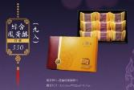 | 鳳黃酥*6+蔓越莓鳳梨酥*3 尺寸：L33.5cm*W22cm*H5.7cm | 330 | 280.5 |  | 0
皇樓鳳黃酥(12入) |  | 鳳黃酥*12 尺寸：L44cm*W21.7cm*H6.2cm | 460 | 391 |  | 0
芝麻蛋捲禮盒 | 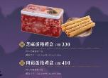 | 四入芝麻蛋捲*5包 尺寸：L22.5cm*W13.5cm*H13cm | 330 | 280.5 |  | 0
肉鬆蛋捲禮盒 |  | 四入肉鬆蛋捲*5包 尺寸：L22.5cm*W13.5cm*H13cm | 410 | 348.5 |  | 0
 |  | 合計 |  |  | 0 | 0
＊凡於9月10日前預購任何中秋月餅，即可享以下折扣優惠： 一、月餅全系列：6.5折 二、酥類(綠豆椪、蛋黃酥)：7折 三、旺萊酥、鳳凰酥、蛋捲：8.5折

注意事項： 一、所有產品以台幣結算。 二、惠顧台幣$10,000或以上，即享免費送貨服務( 限台灣本島地區 )，原台南市購買滿$5000免運費。未達門檻，福利部下單後，廠商估算運費後，另行通知，1箱運費160元，外加一筆50元貨到付款手續費。 三、因應近年三節宅配業者於節慶前夕已不提供指定日期到貨之服務，改採路順方式配貨，僅保證節慶前到貨。為避免耽誤您既定行程，建議指定收件日期至少為節慶前２週之日期。（2018年中秋節為9月24日）

訂購資訊
公司名稱：
統一編號：
二聯發票/三聯發票：
配送地址：
訂購人：
手機：
電話：
傳真：
送貨日期：
送貨時間：上午/下午
付款方式： | 門市付款/貨到付款
備註：

